Inicio
Processos de modelagem de bacias

"Bacias": Inserção das bacias a serem simuladas e suas conexões. Deve ser fornecido um nome para a bacia, sua área e o nome da bacia a jusante.
Opcionalmente, pode-se indicar uma bacia de calibração, que permite a inserção de vazões observadas.
"ParametrosSMAP" e "ParametrosQualidade": Edição dos parâmetros dos modelos. Cada linha corresponde a uma bacia, que deve ter o nome igual ao inserido na aba "Bacias"
"Precipitação" e "Evapotranspiração": Inserção de séries temporais de precipitação e evapotranspiração potencial. Cada coluna corresponde a uma bacia, com as linhas seguintes contendo os valores das séries.
Todas as séries devem ter o mesmo número de entradas.
"Vazão": Aba para inserção de séries de vazões observadas. Deve-se inserir apenas séries para as bacias indicadas na coluna "Bacia_Cal" (aba "Bacias").
O comprimento total da série deve ser igual ao utilizado para as séries de precipitação e evapotranspiração.

Bacias
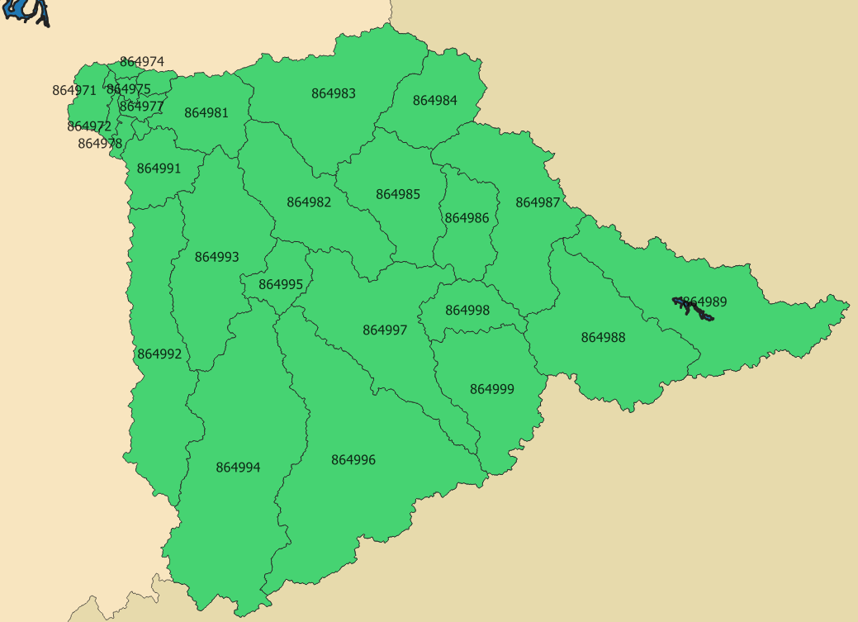
Bacia | Jusante | Area (km2) | Bacia_Cal
864971 |  | 56.70 | 864971
864972 | 864971 | 14.22 | 864971
864973 | 864971 | 4.78 | 864971
864974 | 864973 | 11.70 | 864971
864975 | 864973 | 10.68 | 864971
864976 | 864975 | 20.73 | 864971
864977 | 864975 | 22.21 | 864971
864978 | 864977 | 16.04 | 864971
864979 | 864977 | 6.54 | 864979
864981 | 864979 | 159.44 | 864979
864982 | 864981 | 287.38 | 864979
864983 | 864981 | 394.25 | 864979
864984 | 864983 | 176.31 | 864979
864985 | 864983 | 241.89 | 864979
864986 | 864985 | 136.93 | 864979
864987 | 864985 | 350.20 | 864979
864988 | 864987 | 395.67 | 864979
864989 | 864987 | 467.50 | 864979
864991 | 864979 | 116.68 | 864979
864992 | 864991 | 387.96 | 864979
864993 | 864991 | 362.46 | 864979
864994 | 864993 | 708.33 | 864979
864995 | 864993 | 80.81 | 864979
864996 | 864995 | 756.00 | 864979
864997 | 864995 | 403.12 | 864979
864998 | 864997 | 107.27 | 864979
864999 | 864997 | 278.62 | 864979

ParametrosSMAP
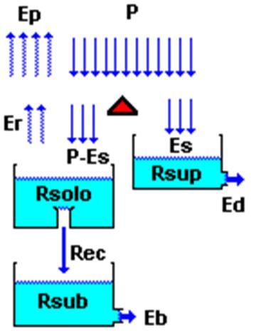
Bacia | Pcoef | Ecoef | Sat (mm) | Ai (mm) | Capc (%) | Crec (%) | k2t (d) | kkt (d) | UI (%) | Ebin (m³/s) | K (d) | X
864971 | 0.90 | 1.00 | 208.24 | 2.50 | 50.00 | 10.86 | 8.75 | 180.00 | 0.10 | 0.19 | 1.00 | 0.25
864972 | 0.90 | 1.00 | 208.24 | 2.50 | 50.00 | 10.86 | 8.75 | 180.00 | 0.10 | 0.05 | 1.00 | 0.25
864973 | 0.90 | 1.00 | 208.24 | 2.50 | 50.00 | 10.86 | 8.75 | 180.00 | 0.10 | 0.02 | 1.00 | 0.25
864974 | 0.90 | 1.00 | 208.24 | 2.50 | 50.00 | 10.86 | 8.75 | 180.00 | 0.10 | 0.04 | 1.00 | 0.25
864975 | 0.90 | 1.00 | 208.24 | 2.50 | 50.00 | 10.86 | 8.75 | 180.00 | 0.10 | 0.04 | 1.00 | 0.25
864976 | 0.90 | 1.00 | 208.24 | 2.50 | 50.00 | 10.86 | 8.75 | 180.00 | 0.10 | 0.07 | 1.00 | 0.25
864977 | 0.90 | 1.00 | 208.24 | 2.50 | 50.00 | 10.86 | 8.75 | 180.00 | 0.10 | 0.07 | 1.00 | 0.25
864978 | 0.90 | 1.00 | 208.24 | 2.50 | 50.00 | 10.86 | 8.75 | 180.00 | 0.10 | 0.05 | 1.00 | 0.25
864979 | 0.90 | 1.00 | 208.24 | 2.50 | 50.00 | 10.86 | 8.75 | 180.00 | 0.10 | 0.02 | 1.00 | 0.25
864981 | 0.61 | 0.41 | 100.03 | 2.50 | 43.97 | 11.38 | 4.45 | 85.31 | 0.01 | 0.53 | 1.00 | 0.25
864982 | 0.61 | 0.41 | 100.03 | 2.50 | 43.97 | 11.38 | 4.45 | 85.31 | 0.01 | 0.96 | 1.00 | 0.25
864983 | 0.61 | 0.41 | 100.03 | 2.50 | 43.97 | 11.38 | 4.45 | 85.31 | 0.01 | 1.32 | 1.00 | 0.25
864984 | 0.61 | 0.41 | 100.03 | 2.50 | 43.97 | 11.38 | 4.45 | 85.31 | 0.01 | 0.59 | 1.00 | 0.25
864985 | 0.77 | 0.76 | 131.84 | 2.50 | 50.00 | 20.00 | 10.00 | 127.68 | 0.00 | 0.81 | 1.00 | 0.25
864986 | 0.77 | 0.76 | 131.84 | 2.50 | 50.00 | 20.00 | 10.00 | 127.68 | 0.00 | 0.46 | 1.00 | 0.25
864987 | 0.77 | 0.76 | 131.84 | 2.50 | 50.00 | 20.00 | 10.00 | 127.68 | 0.00 | 1.17 | 1.00 | 0.25
864988 | 0.77 | 0.76 | 131.84 | 2.50 | 50.00 | 20.00 | 10.00 | 127.68 | 0.00 | 1.32 | 1.00 | 0.25
864989 | 0.77 | 0.76 | 131.84 | 2.50 | 50.00 | 20.00 | 10.00 | 127.68 | 0.00 | 1.57 | 1.00 | 0.25
Parâmetros do modelo:
Sat: Saturação. Determina o nível máximo do reservatório de solo.
Ai: Abstração inicial. Influencia a separação da chuva em escoamento superficial e infiltração.
Capc: Capacidade de campo. A recarga (Rec) ocorre apenas quando o reservatório de solo estiver acima deste valor.
Crec: Coeficiente de recarga Controla a magnitude da recarga do reservatório de solo para o reservatório subterrâneo.
k2t: Constante de recessão do escoamento superficial. Controla a velocidade de geração do escoamento superficial. Conjuntamente, dita a velocidade de decaimento do reservatório superficial.
kkt: Constante de recessão do escoamento básico. Controla a velocidade de geração do escoamento básico. Conjuntamente, dita a velocidade de decaimento do reservatório subterrâneo.
K: Tempo de trânsito. No método de Muskingum, determina o tempo de translação da água do início da bacia até o exutório.
X: Coeficiente de amortecimento. No método de Muskingum, controla a atenuação de ondas de cheia na bacia.
Condições iniciais:
UI: Teor de umidade inicial Determina o nível inicial do reservatório de solo.
Ebin: Escoamento básico inicial Determina o nível inicial do reservatório subterrâneo.
Parâmetros adicionais:
Pcoef: Coeficiente de precipitação. Permite ao usuário multiplicar todas as precipitações de entrada por um coeficiente constante.
Ecoef: Coeficiente de evapotranspiração. Permite ao usuário multiplicar todas as evapotranspirações potenciais de entrada por um coeficiente constante.
864991 | 0.90 | 1.00 | 208.24 | 2.50 | 50.00 | 10.86 | 8.75 | 180.00 | 0.10 | 0.39 | 1.00 | 0.25
864992 | 0.90 | 1.00 | 208.24 | 2.50 | 50.00 | 10.86 | 8.75 | 180.00 | 0.10 | 1.30 | 1.00 | 0.25
864993 | 0.90 | 1.00 | 208.24 | 2.50 | 50.00 | 10.86 | 8.75 | 180.00 | 0.10 | 1.21 | 1.00 | 0.25
864994 | 0.90 | 1.00 | 208.24 | 2.50 | 50.00 | 10.86 | 8.75 | 180.00 | 0.10 | 2.37 | 1.00 | 0.25
864995 | 0.90 | 1.00 | 208.24 | 2.50 | 50.00 | 10.86 | 8.75 | 180.00 | 0.10 | 0.27 | 1.00 | 0.25
864996 | 0.90 | 1.00 | 208.24 | 2.50 | 50.00 | 10.86 | 8.75 | 180.00 | 0.10 | 2.53 | 1.00 | 0.25
864997 | 0.90 | 1.00 | 208.24 | 2.50 | 50.00 | 10.86 | 8.75 | 180.00 | 0.10 | 1.35 | 1.00 | 0.25
864998 | 0.90 | 1.00 | 208.24 | 2.50 | 50.00 | 10.86 | 8.75 | 180.00 | 0.10 | 0.36 | 1.00 | 0.25
864999 | 0.90 | 1.00 | 208.24 | 2.50 | 50.00 | 10.86 | 8.75 | 180.00 | 0.10 | 0.93 | 1.00 | 0.25

ParametrosQualidade
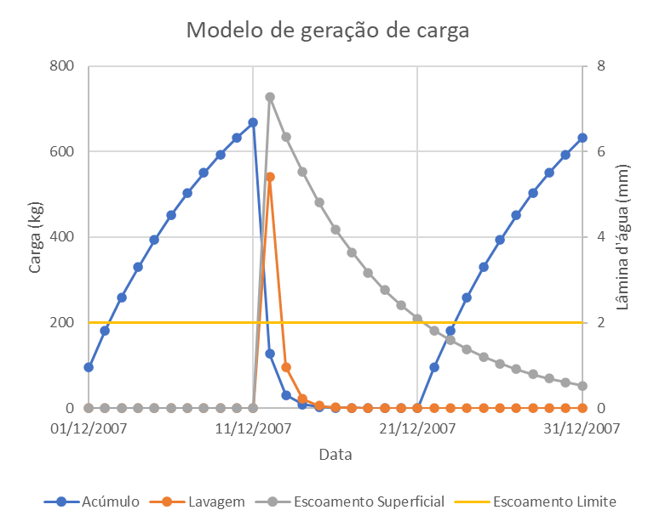
Bacia | Esc_Max (mm) | Bmax | Kb | Nw | Kw | Carga pontual (kg/d)
864971 | 1 | 1.712 | 1 | 0.3 | 1 | 0.00
864972 | 0.9 | 1.902 | 1 | 0.3 | 1 | 0.00
864973 | 1.1 | 1.728 | 1 | 0.3 | 1 | 0.00
864974 | 1.1 | 1.746 | 1 | 0.3 | 1 | 0.00
864975 | 1 | 1.730 | 1 | 0.3 | 1 | 4.32
864976 | 0.9 | 1.929 | 1 | 0.3 | 1 | 0.00
864977 | 0.9 | 1.941 | 1 | 0.3 | 1 | 23.94
864978 | 0.9 | 1.982 | 1 | 0.3 | 1 | 0.00
864979 | 0.9 | 1.999 | 1 | 0.3 | 1 | 4.41
864981 | 0.5 | 3.446 | 1 | 0.3 | 1 | 6.46
864982 | 0.2 | 3.128 | 1 | 0.3 | 1 | 32.87
864983 | 0.4 | 2.730 | 1 | 0.3 | 1 | 23.99
864984 | 0.5 | 3.285 | 1 | 0.3 | 1 | 4431.29
864985 | 0.4 | 2.434 | 1 | 0.3 | 1 | 49.63
864986 | 0.4 | 2.388 | 1 | 0.3 | 1 | 8.50
864987 | 0.4 | 2.433 | 1 | 0.3 | 1 | 14.79
864988 | 0.4 | 2.032 | 1 | 0.3 | 1 | 52.93
864989 | 0.5 | 2.323 | 1 | 0.3 | 1 | 287.58
864991 | 0.6 | 2.016 | 1 | 0.3 | 1 | 2.55
864992 | 0.4 | 1.918 | 1 | 0.3 | 1 | 0.00
864993 | 0.6 | 1.872 | 1 | 0.3 | 1 | 0.00
864994 | 0.8 | 1.853 | 1 | 0.3 | 1 | 437.40
864995 | 0.6 | 2.135 | 1 | 0.3 | 1 | 0.00
864996 | 1 | 1.729 | 1 | 0.3 | 1 | 2.85
864997 | 0.5 | 2.006 | 1 | 0.3 | 1 | 42.65
864998 | 0.6 | 2.234 | 1 | 0.3 | 1 | 289.82
864999 | 0.8 | 1.910 | 1 | 0.3 | 1 | 1.99

